Sheet2


编写UDF函数需要注意的点 | a）需要继承org.apache.hadoop.hive.ql.UDF。 b）需要实现evaluate函数。 c）evaluate函数支持重载。

lateral view 与 explode | explode lateral view

Onedata集群
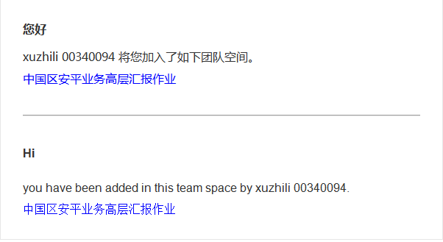
Nodes
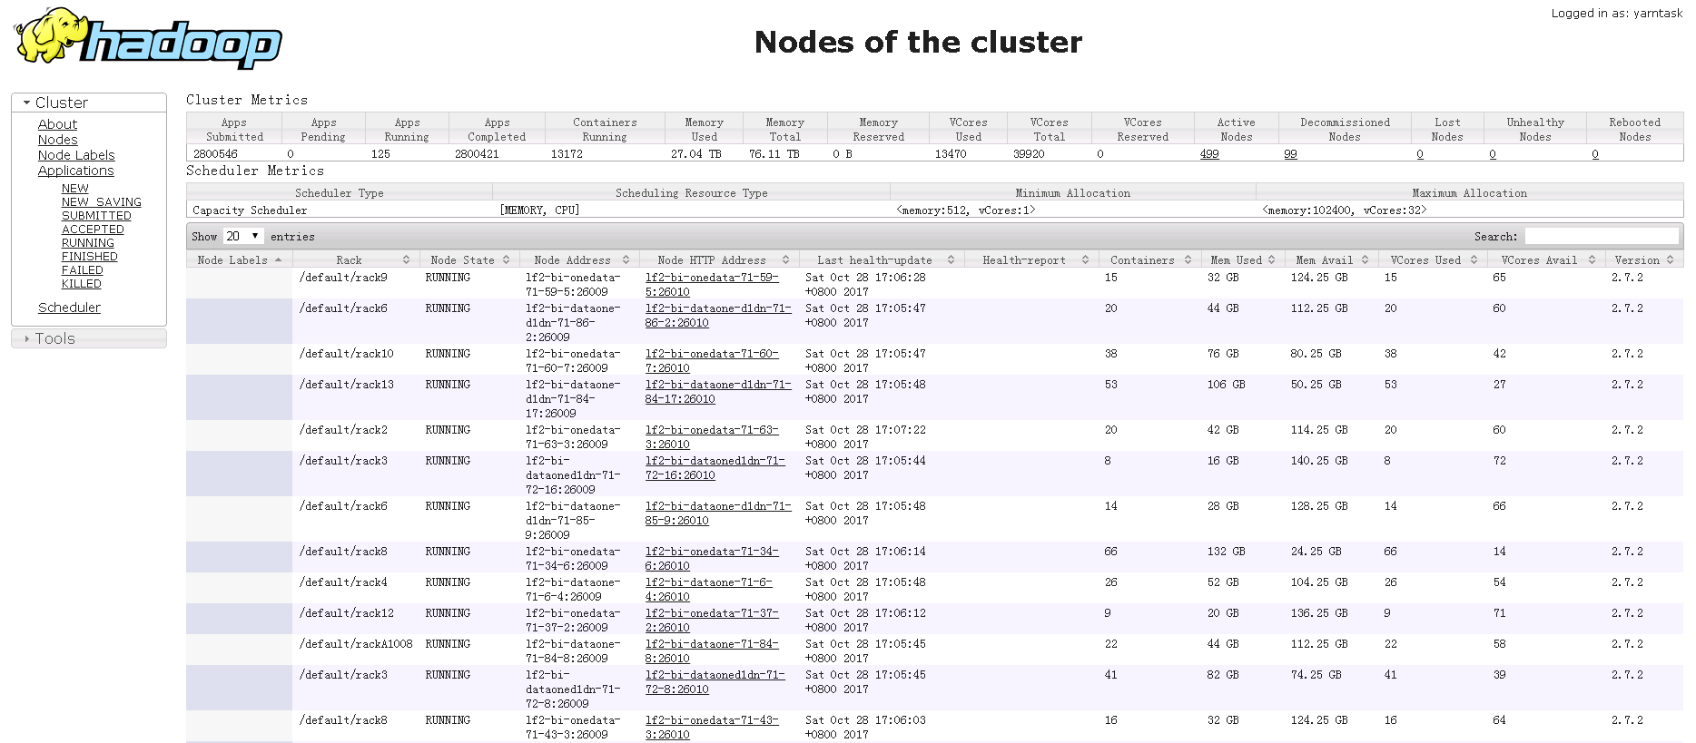

Applications
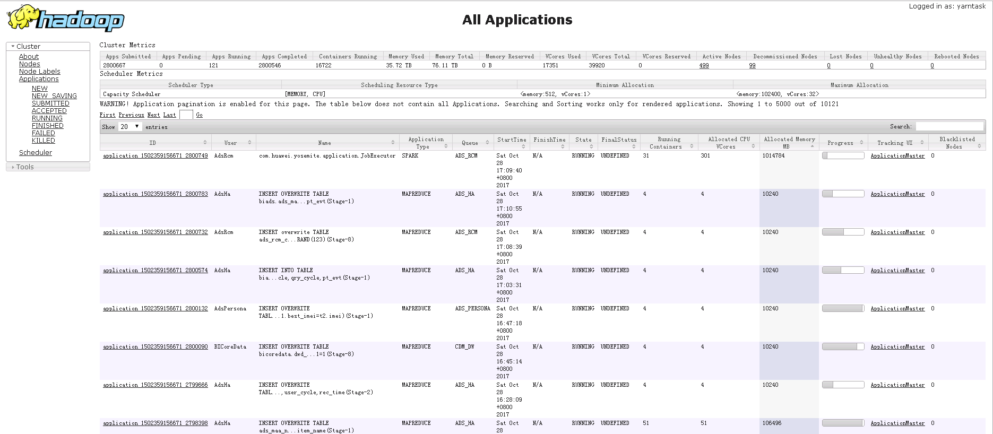

ACCEPTED applications
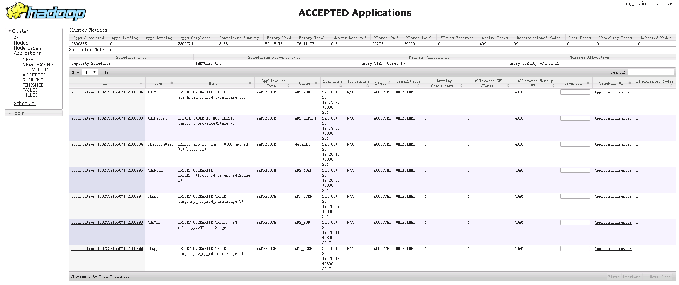

20171102上午集群资源紧张

